상품제안서
요구르트 메모잇(주문제작형) | 상품코드: F05607

 |  |  |  |  |  |  | 02-412-0044 | www.easy1.co.kr
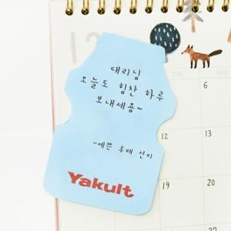

【상세/제작정보】 | 보기만 해도 추억이 떠오르는 야구르트 모양 메모잇

【인쇄/포장옵션】 | 풀칼라 / OPP(비닐)

【공급단가】 | 수량 | 1,000~ | 2,000~ | 3,000~ | 5,000~ | 10,000~
*VAT별도 | 20매 | 400원 | 390원 | 380원 | 370원 | 350원
 | 30매 | 570원 | 560원 | 550원 | 520원 | 500원
 | 50매 | 700원 | 690원 | 670원 | 640원 | 620원

【상품 URL】 | https://dev.easy1.co.kr:443/src/goods_detail.php?gdno=5607

